Arkusz1
 | 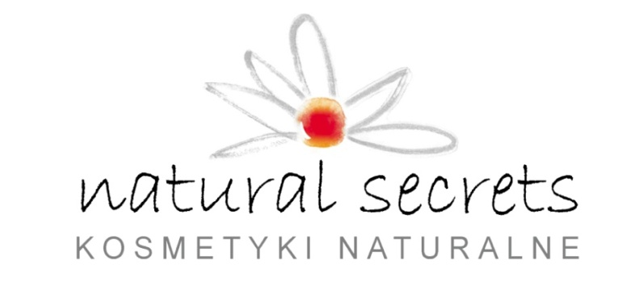 |  |  |  |  |  | Nowość w naszej ofercie !

NATURAL SECRETS kosmetyki naturalne |  |  |  |  | Suma netto
NATURAL SECRETS Zofia Dzięciołowska 40-801 Katowice ul. Szadoka 6/2 tel. 602835339 NIP 634-272-22-19 |  |  |  |  | 0.00 PLN | Kolekcja Premium !

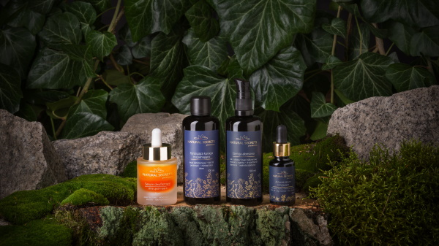
Nazwa | Wielkość opakowania | Cena netto | Ilość zamówiona | SUMA netto
KOSMETYKI PREMIUM
Esencja aloesowa PREMIUM [ml] | 100ml | 52.00 PLN | 0 | 0.00 PLN
MINI Esencja aloesowa PREMIUM [ml] | 20ml | 16.00 PLN | 0 | 0.00 PLN
Tonizująca kuracja rozjaśniająca PREMIUM [ml] | 100ml | 56.00 PLN | 0 | 0.00 PLN
MINI Tonizująca kuracja rozjaśniająca PREMIUM [ml] | 20ml | 16.50 PLN | 0 | 0.00 PLN
Aktywne serum regulujące PREMIUM [ml] | 20ml | 85.00 PLN | 0 | 0.00 PLN
Serum dwufazowe silnie ujędrniające PREMIUM [ml] | 30ml | 91.00 PLN | 0 | 0.00 PLN

Olej z opuncji figowej [ml] | 15 ml | 37.00 PLN | 0 | 0.00 PLN
Olej Avocado Bio [ml] | 50 ml | 13.00 PLN | 0 | 0.00 PLN
Olej Avocado Bio [ml] | 100 ml | 24.00 PLN | 0 | 0.00 PLN
Olej makadamia [ml] | 50 ml | 9.00 PLN | 0 | 0.00 PLN
Olej makadamia [ml] | 100 ml | 16.00 PLN | 0 | 0.00 PLN
Olej Sacha Inchi [ml] | 50 ml | 34.00 PLN | 0 | 0.00 PLN
Olej Konopny [ml] | 50 ml | 11.00 PLN | 0 | 0.00 PLN
Olej Konopny [ml] | 100ml | 20.00 PLN | 0 | 0.00 PLN
Masło Shea [g] | 50g | 8.00 PLN | 0 | 0.00 PLN
Masło Shea [g] | 100g | 10.00 PLN | 0 | 0.00 PLN
Olej Monoi [g] | 50g | 12.00 PLN | 0 | 0.00 PLN
Olej Monoi [g] | 100g | 22.00 PLN | 0 | 0.00 PLN
Olej z Pestek Malin [ml] | 50 ml | 18.00 PLN | 0 | 0.00 PLN
Olej z Pestek Malin [ml] | 100ml | 34.00 PLN | 0 | 0.00 PLN
Olej z Rokitnika [ml] | 50 ml | 22.00 PLN | 0 | 0.00 PLN
Olej z Rokitnika [ml] | 100 ml | 42.00 PLN | 0 | 0.00 PLN
Olej ze słodkich migdałów [ml] | 50 ml | 13.00 PLN | 0 | 0.00 PLN
Olej ze słodkich migdałów [ml] | 100ml | 24.00 PLN | 0 | 0.00 PLN
Masło Kakaowe [g] | 50g | 12.00 PLN | 0 | 0.00 PLN
Olej z kiełków pszenicy [ml] | 50 ml | 17.00 PLN | 0 | 0.00 PLN
Olej z kiełków pszenicy [ml] | 100 ml | 32.00 PLN | 0 | 0.00 PLN
Olej z nasion bawełny [ml] | 50 ml | 9.00 PLN | 0 | 0.00 PLN
Olej z nasion bawełny [ml] | 100 ml | 16.00 PLN | 0 | 0.00 PLN
Olej z nasion pomidora [ml] | 50ml | 16.00 PLN | 0 | 0.00 PLN
Olej z nasion pomidora [ml] | 100ml | 30.00 PLN | 0 | 0.00 PLN
Olej nagietkowy [ml] | 50 ml | 10.00 PLN | 0 | 0.00 PLN
Olej nagietkowy [ml] | 100 ml | 18.00 PLN | 0 | 0.00 PLN
GLINKI
Glinka biała [g] | 100 g | 12.00 PLN | 0 | 0.00 PLN
Glinka różowa [g] | 100 g | 12.00 PLN | 0 | 0.00 PLN
Glinka zielona [g] | 100 g | 12.00 PLN | 0 | 0.00 PLN
Glinka żółta [g] | 100 g | 12.00 PLN | 0 | 0.00 PLN
Glinka czerwona [g] | 100 g | 12.00 PLN | 0 | 0.00 PLN
Glinka czarna [g] | 100 g | 12.00 PLN | 0 | 0.00 PLN
Glinka niebieska [g] | 100 g | 12.00 PLN | 0 | 0.00 PLN
TONIKI
Tonik oczyszczający ( zielona herbata i szałwia) | 100 ml | 23.00 PLN | 0 | 0.00 PLN
Tonik nawilżający ( jedwab i kwiaty maku polnego) | 100 ml | 23.00 PLN | 0 | 0.00 PLN
Tonik wzmacniający ( bławatek i gorzka pomarańcza) | 100 ml | 23.00 PLN | 0 | 0.00 PLN
MYDŁA
Mydło Kawowe | 120g | 8.50 PLN | 0 | 0.00 PLN
Mydło Cynkowe | 120g | 10.50 PLN | 0 | 0.00 PLN
Mydło Dziegciowe | 120g | 10.50 PLN | 0 | 0.00 PLN
Mydło Laurowe | 120g | 10.50 PLN | 0 | 0.00 PLN
Mydło Rokietnikowe | 120g | 10.50 PLN | 0 | 0.00 PLN
Mydło Lawendowe | 120g | 8.50 PLN | 0 | 0.00 PLN
Mydło Lniane | 120g | 8.50 PLN | 0 | 0.00 PLN
Mydło Nagietkowe | 120g | 8.50 PLN | 0 | 0.00 PLN
Mydło Oliwkowe | 120g | 8.00 PLN | 0 | 0.00 PLN
Mydło Ryżowe | 120g | 8.50 PLN | 0 | 0.00 PLN
BOGATE MASŁA DO CIAŁA
Bezzapachowe | 100 ml | 16.00 PLN | 0 | 0.00 PLN
Soczysta wiśnia z wanilią | 100 ml | 16.00 PLN | 0 | 0.00 PLN
Orzeźwiający melon z zieloną herbatą | 100 ml | 16.00 PLN | 0 | 0.00 PLN
Słodkie toffi z orzechem laskowym | 100 ml | 16.00 PLN | 0 | 0.00 PLN
POMADKA OCHRONNA | 3,2 g | 7.00 PLN | 0 | 0.00 PLN
PEELINGI
Peeling soczysta wiśnia z wanilią ( na bazie soli himalajskiej) | 250 ml | 20.00 PLN | 0 | 0.00 PLN
Peeling orzeźwiający melon z zieloną herbatą ( na bazie cukru białego z zieloną herbatą ) | 250 ml | 20.00 PLN | 0 | 0.00 PLN
Peeling kawowy z imirem ( na bazie kawy oraz cukru trzcinowego) | 250 ml | 20.70 PLN | 0 | 0.00 PLN
Peeling cukrowy słodkie toffi i orzech laskowy ( na bazie cukru trzcinowego ) | 250 ml | 22.00 PLN | 0 | 0.00 PLN
BALSAMY MYJĄCE - OCM
Kremowy balsam myjący cytrusowy | 100 g | 27.00 PLN | 0 | 0.00 PLN
Kremowy balsam myjący ziołowy | 100 g | 27.00 PLN | 0 | 0.00 PLN
Micelarny balsam myjący | 100 g | 27.00 PLN | 0 | 0.00 PLN
MINI Micelarny balsam myjący | 30 g | 11.00 PLN | 0 | 0.00 PLN
AKCESORIA
Mydelniczka | 1 szt | 20.00 PLN | 0 | 0.00 PLN
Szczoteczka do oczyszczania skóry twarzy | 1 szt | 26.00 PLN | 0 | 0.00 PLN
Rękawiczki bawełniane | 1szt | 5.00 PLN | 0 | 0.00 PLN
Pędzel do nakładania maseczki | 1szt | 10.00 PLN | 0 | 0.00 PLN
ZESTAWY PREZENTOWE
Peeling + masło - 4 wersje zapachowe | 1 szt | 41.00 PLN | 0 | 0.00 PLN

